Calculator
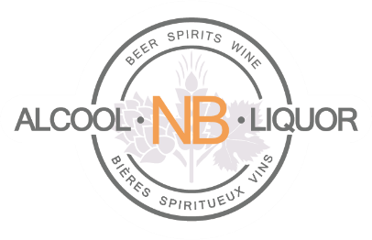 | Calculateur d'estimation du programme de rabais pour les titulaires de permis

Tout établissement titulaire d'un permis d'exploitation actif et permanent du ministère de la Sécurité publique et qui commande et paie ses achats de produits de boissons alcoolisées auprès d'ANBL en utilisant la plate-forme de commande en ligne d'ANBL peut être éligible à un rabais sur ses achats.
Le calculateur d'estimation du programme de rabais pour les titulaires de permis est conçu pour fournir une estimation seulement du rabais potentiel qu'un établissement titulaire de permis peut recevoir.

Pour utiliser ce calculateur, remplir les champs de saisie en utilisant les montants en produits alcoolisés dont vous avez enrégistrés comme achats chez ANBL dans chaque catégorie et le calculateur indiquera le montant possible du rabais annuel.

Champs de saisie indiqués en jaune ici-bas

Numéro du client | (Optionel)
Nom - titulaire de permis | (Optionel)

 | Montant annuel d'achat (avant TVH)
BIÈRE |  | $- |  | 1%
VIN |  | $- |  | 5% | 7% | 10%
SPIRITUEUX |  | $- |  | 5% | 7% | 10%
PANACHÉS ET CIDRE |  | $- |  | 1%
 | $0 | $- | Rabais annuel possible

L'utilisation du calculateur du programme de rabais pour les titulaires de permis ne garantit pas le montant du rabais qu'un titulaire de permis recevra, ni qu'il aura droit à un rabais.
Les détails du programme, y compris l'éligibilité, peuvent être obtenus en visitant le site internet www.anbl.com/fr/titulaires ou en communiquant par courriel à l'adresse webinfo@anbl.com.

Dernière mise-à-jour: août 2020

